Worksheet
ID | Title | Assigned To | Case ID | Preconditions | Priority | Run | Run ID | Section | Status | Steps | Steps (Expected Result) | Steps (Step) | Tested On | Type
T1 | Başarılı kullanıcı girişi kontrolü | Osman Can GÖNEN | C6 | Kullanıcının sistemde kayıtlı bir hesabı olmalı. | Critical | QA-2025 | R1 | Login | Passed | Step Description: Navbar giriş yap butonuna tıklanır. Expected Result: Login ekranının açıldığı gözlenmiştir. ![](index.php?/attachments/get/6) Step Description: Açılan login ekranında e-posta ve şifre alanı doldurulmalı. Expected Result: E-posta ve şifre inputlarının doldurulabildiği gözlenmiştir. Step Description: Giriş yap butonuna tıklanmalı. Expected Result: Oturum aç butonuna tıklanmış ve kullanıcının login olduğu görüntülenmiştir. Navbarda sağ tarafta adı soyadı görüntülenmiştir. ![](index.php?/attachments/get/7) | 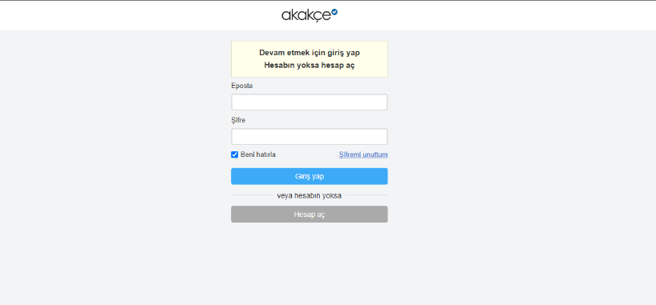 1. Login ekranının açıldığı gözlenmiştir. ![](index.php?/attachments/get/6) 2. E-posta ve şifre inputlarının doldurulabildiği gözlenmiştir. 3. Oturum aç butonuna tıklanmış ve kullanıcının login olduğu görüntülenmiştir. Navbarda sağ tarafta adı soyadı görüntülenmiştir. ![](index.php?/attachments/get/7) | 1. Navbar giriş yap butonuna tıklanır. 2. Açılan login ekranında e-posta ve şifre alanı doldurulmalı. 3. Giriş yap butonuna tıklanmalı. | 5/15/2025 8:08 PM | Functional
T2 | Başarısız kullanıcı girişi kontrolü | Osman Can GÖNEN | C7 | Sistemde kayıtlı olmayan bir hesap olmalıdır. | Critical | QA-2025 | R1 | Login | Passed | Step Description: E-posta alanı doldurulur. Expected Result: E-posta alanının başarıyla doldurulduğu gözlemlenmelidir. Step Description: Şifre alanı doldurulur. Expected Result: Şifre alanının başarıyla doldurulduğu gözlemlenmelidir. Step Description: Oturum aç butonuna tıklanır. Expected Result: Ekranda ""Şifre doğru değil. Lütfen kontrol edip yeniden deneyin."" veya ""Bu e-postaya kayıtlı bir hesap bulunamadı."" hata mesajlarından biri görüntülenmelidir. ![](index.php?/attachments/get/11) ![](index.php?/attachments/get/12) | 1. E-posta alanının başarıyla doldurulduğu gözlemlenmelidir. 2. Şifre alanının başarıyla doldurulduğu gözlemlenmelidir. 3. Ekranda ""Şifre doğru değil. Lütfen kontrol edip yeniden deneyin."" veya ""Bu e-postaya kayıtlı bir hesap bulunamadı."" hata mesajlarından biri görüntülenmelidir. ![](index.php?/attachments/get/11) ![](index.php?/attachments/get/12) | 1. E-posta alanı doldurulur. 2. Şifre alanı doldurulur. 3. Oturum aç butonuna tıklanır. | 5/15/2025 8:08 PM | Functional
T3 | E-posta boş kontrolü | Osman Can GÖNEN | C13 |  | Medium | QA-2025 | R1 | Login | Passed | Step Description: Login ekranında Şifre alanı doldurulur. Expected Result: Login ekranında Şifre alanının başarıyla doldurulduğu gözlemlenmelidir. Step Description: Eposta alanı doldurulmadan giriş yap butonuna tıklanır. Expected Result: ![](index.php?/attachments/get/10)Ekranda ""Lütfen e-posta adresinizi yazın"" uyarısı görünmelidir. | 1. Login ekranında Şifre alanının başarıyla doldurulduğu gözlemlenmelidir. 2. ![](index.php?/attachments/get/10)Ekranda ""Lütfen e-posta adresinizi yazın"" uyarısı görünmelidir. | 1. Login ekranında Şifre alanı doldurulur. 2. Eposta alanı doldurulmadan giriş yap butonuna tıklanır. | 5/15/2025 8:06 PM | Other
T4 | Şifre boş kontrolü | Osman Can GÖNEN | C14 |  | Medium | QA-2025 | R1 | Login | Passed | Step Description: Login sayfasında e-posta alanı doldurulur. Expected Result: E-posta input alanı başarıyla doldurulmalıdır. Step Description: Şifre alanı doldurulmadan Giriş yap butonuna tıklanır. Expected Result: Ekrana ""Lütfen şifrenizi yazın."" bildirimi geldiği gözlemlenmelidir. ![](index.php?/attachments/get/9) | 1. E-posta input alanı başarıyla doldurulmalıdır. 2. Ekrana ""Lütfen şifrenizi yazın."" bildirimi geldiği gözlemlenmelidir. ![](index.php?/attachments/get/9) | 1. Login sayfasında e-posta alanı doldurulur. 2. Şifre alanı doldurulmadan Giriş yap butonuna tıklanır. | 5/15/2025 8:06 PM | Other
T5 | Başarılı kayıt | Osman Can GÖNEN | C17 |  | Critical | QA-2025 | R1 | Register | Passed | Step Description: Ana sayfada navbarda Hesap Aç butonuna tıklanır. Expected Result: Başarılı bir şekilde kayıt formu sayfasına ulaşılmalıdır. Step Description: Ad, Soyad, E-posta, Şifre, İl, İlçe, Doğum tarihi, Cinsiyet alanları doldurulur. Kullanım sözleşmesi onaylanır. Hesap aç butonuna tıklanır. Expected Result: Kullanıcı ana sayfaya yönlendirilmeli. Navbarda sağ üstte Kullanıcı adı görünmelidir. | 1. Başarılı bir şekilde kayıt formu sayfasına ulaşılmalıdır. 2. Kullanıcı ana sayfaya yönlendirilmeli. Navbarda sağ üstte Kullanıcı adı görünmelidir. | 1. Ana sayfada navbarda Hesap Aç butonuna tıklanır. 2. Ad, Soyad, E-posta, Şifre, İl, İlçe, Doğum tarihi, Cinsiyet alanları doldurulur. Kullanım sözleşmesi onaylanır. Hesap aç butonuna tıklanır. | 5/15/2025 8:06 PM | Functional
T6 | Kullanım sözleşmesi ve gizlilik politikasının onaylanmaması kontrolü | Osman Can GÖNEN | C18 |  | Critical | QA-2025 | R1 | Register | Passed | Step Description: Form bilgileri doldurulur. Ancak kullanım sözleşmesi onayı işaretlenmez. Hesap aç butonuna tıklanır. Expected Result: ![](index.php?/attachments/get/16) Ekranda 'Hesap açmak için sözleşmeyi onaylamanız gerekmektedir.' uyarısı ile karşılaşılması gerekir. | 1. ![](index.php?/attachments/get/16) Ekranda 'Hesap açmak için sözleşmeyi onaylamanız gerekmektedir.' uyarısı ile karşılaşılması gerekir. | 1. Form bilgileri doldurulur. Ancak kullanım sözleşmesi onayı işaretlenmez. Hesap aç butonuna tıklanır. | 5/15/2025 8:06 PM | Functional
T7 | Kayıt formunda şifrelerin eşleşmemesi kontrolü | Osman Can GÖNEN | C19 |  | Critical | QA-2025 | R1 | Register | Passed | Step Description: Kayıt formu Şifre ve Şifre tekrar kısımları farklı olacak şekilde doldurulur. Expected Result: Ekranda 'Şifreler aynı olmalı.' uyarısı görünmelidir. | 1. Ekranda 'Şifreler aynı olmalı.' uyarısı görünmelidir. | 1. Kayıt formu Şifre ve Şifre tekrar kısımları farklı olacak şekilde doldurulur. | 5/15/2025 8:06 PM | Functional
T8 | Kayıt formunda E-posta eşleşmemesi kontrolü | Osman Can GÖNEN | C20 |  | Critical | QA-2025 | R1 | Register | Passed | Step Description: Kayıt formu E-posta ve E-posta tekrar kısımları farklı olacak şekilde doldurulur. Expected Result: Ekranda 'E-posta adresleri aynı olmalı.' uyarısı görünmelidir. ![](index.php?/attachments/get/18) | 1. Ekranda 'E-posta adresleri aynı olmalı.' uyarısı görünmelidir. ![](index.php?/attachments/get/18) | 1. Kayıt formu E-posta ve E-posta tekrar kısımları farklı olacak şekilde doldurulur. | 5/15/2025 8:06 PM | Functional
T9 | Navbardan takip listesi iconu görüntülenebilirlik ve tıklanabilirlik | Osman Can GÖNEN | C3 |  | Low | QA-2025 | R1 | Takip Listesi | Passed | Step Description: https://www.akakce.com web sitesi açılır. Expected Result: Web sayfanın başarılı bir şekilde açıldığı görüntülenir. Step Description: Navbar kontrol edilir. Expected Result: Navbar kısmında en sağda zil şeklinde takip listem butonu görüntülenmeli. ![](index.php?/attachments/get/1) Step Description: Butona tıklanır. Expected Result: Butona tıklandığında takip listesinin bulunduğu sayfa açılmalı. ![](index.php?/attachments/get/2) | 1. Web sayfanın başarılı bir şekilde açıldığı görüntülenir. 2. Navbar kısmında en sağda zil şeklinde takip listem butonu görüntülenmeli. ![](index.php?/attachments/get/1) 3. Butona tıklandığında takip listesinin bulunduğu sayfa açılmalı. ![](index.php?/attachments/get/2) | 1. https://www.akakce.com web sitesi açılır. 2. Navbar kontrol edilir. 3. Butona tıklanır. | 5/15/2025 8:06 PM | Functional
T10 | Login olmadan takip listesine ürün ekleme davranışı | Osman Can GÖNEN | C4 | Kullanıcı login olmamalı | Medium | QA-2025 | R1 | Takip Listesi | Passed | Step Description: Anasayfadan bir ürün seçilir ve üzerine tıklanır. Expected Result: Kullanıcı ürün detaylarının bulunduğu sayfaya yönlendirilir. Step Description: Ürün fiyat değişimi grafiğinin hemen altında takip et butonuna tıklanır. ![](index.php?/attachments/get/3) Expected Result: Takip et butonuna tıklandığında kullanıcı login durumda olmadığı için login ekranına yönlendirilmeli. | 1. Kullanıcı ürün detaylarının bulunduğu sayfaya yönlendirilir. 2. Takip et butonuna tıklandığında kullanıcı login durumda olmadığı için login ekranına yönlendirilmeli. | 1. Anasayfadan bir ürün seçilir ve üzerine tıklanır. 2. Ürün fiyat değişimi grafiğinin hemen altında takip et butonuna tıklanır. ![](index.php?/attachments/get/3) | 5/15/2025 8:06 PM | Functional
T11 | Login olduktan sonra takip listesine ürün ekleme davranışı | Osman Can GÖNEN | C5 | Kullanıcı login durumda olmalı. | Low | QA-2025 | R1 | Takip Listesi | Passed | Step Description: Kullanıcı anasayfadan bir ürün seçmeli ve ürüne tıklamalı. Expected Result: Ürün detay sayfası açılmalı. Step Description: Ürün detay sayfasında fiyat değişimi grafiğinin hemen altındaki takip et butonuna tıklanır. Expected Result: Butonun hemen üstünde takip listenize eklendi yazısı görünmeli. ![](index.php?/attachments/get/4) | 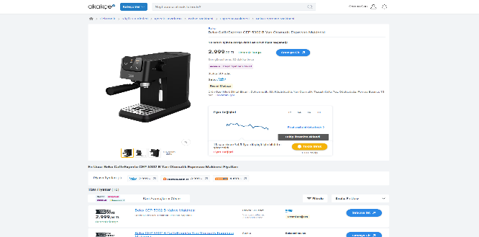 1. Ürün detay sayfası açılmalı. 2. Butonun hemen üstünde takip listenize eklendi yazısı görünmeli. ![](index.php?/attachments/get/4) | 1. Kullanıcı anasayfadan bir ürün seçmeli ve ürüne tıklamalı. 2. Ürün detay sayfasında fiyat değişimi grafiğinin hemen altındaki takip et butonuna tıklanır. | 5/15/2025 8:07 PM | Functional
T12 | Son bakılan ürünlerin listelenebilme kontrolü | Osman Can GÖNEN | C10 |  | Low | QA-2025 | R1 | Son Baktıklarım | Passed | Step Description: Kullanıcı ana sayfaya gider. Expected Result: Ana sayfa görüntülenmeli. Step Description: Navbar üzerinde insan iconuna tıklanır. Expected Result: İnsan iconunun hemen altında takip listem, son baktıklarım ve hesabım yazılı alt menü açılmalı. ![](index.php?/attachments/get/5) Step Description: Menüden son baktıklarım'a tıklanır. Expected Result: Son baktıklarım sayfasının açıldığı gözlemlenmelidir. Step Description: Son bakılan ürünlerin olduğu liste kontrol edilir. Expected Result: Son bakılan ürünlerin listesi görünmelidir. |  1. Ana sayfa görüntülenmeli. 2. İnsan iconunun hemen altında takip listem, son baktıklarım ve hesabım yazılı alt menü açılmalı. ![](index.php?/attachments/get/5) 3. Son baktıklarım sayfasının açıldığı gözlemlenmelidir. 4. Son bakılan ürünlerin listesi görünmelidir. | 1. Kullanıcı ana sayfaya gider. 2. Navbar üzerinde insan iconuna tıklanır. 3. Menüden son baktıklarım'a tıklanır. 4. Son bakılan ürünlerin olduğu liste kontrol edilir. | 5/15/2025 8:07 PM | Other
T13 | Son baktıklarım sayfasının açılabilme durumu kontrolü | Osman Can GÖNEN | C11 |  | Low | QA-2025 | R1 | Son Baktıklarım | Passed | Step Description: Navbar üzerinden insan iconu üzerine gelinir. Expected Result: İconun hemen altında bir menü açılmalıdır. ![](index.php?/attachments/get/5) Step Description: Son baktıklarım butonuna tıklanır. Expected Result: Son baktıklarım sayfası açılmalıdır. | 1. İconun hemen altında bir menü açılmalıdır. ![](index.php?/attachments/get/5) 2. Son baktıklarım sayfası açılmalıdır. | 1. Navbar üzerinden insan iconu üzerine gelinir. 2. Son baktıklarım butonuna tıklanır. | 5/15/2025 8:07 PM | Other
T14 | Son bakılan ürünlerin liste sıralaması doğruluğu kontrolü | Osman Can GÖNEN | C12 | En az 2 ürün ana sayfada incelenmeli. | Low | QA-2025 | R1 | Son Baktıklarım | Passed | Step Description: Ana sayfada sıralı olarak 2 ürüne tıklanıp incelenir. Expected Result: En az 2 ürün sıralı olarak incelenmelidir. Step Description: Son baktıklarım sayfasına erişilir. Expected Result: Son baktıklarım sayfası açılmalıdır. Step Description: Ana sayfada sıralı olarak incelenen ürünler son baktıklarım sayfasında son incelenen ürün en üstte olacak şekilde görüntülenir. Expected Result: Son bakılan ürün en üstte görünmelidir. ![](index.php?/attachments/get/8) | 1. En az 2 ürün sıralı olarak incelenmelidir. 2. Son baktıklarım sayfası açılmalıdır. 3. Son bakılan ürün en üstte görünmelidir. ![](index.php?/attachments/get/8) | 1. Ana sayfada sıralı olarak 2 ürüne tıklanıp incelenir. 2. Son baktıklarım sayfasına erişilir. 3. Ana sayfada sıralı olarak incelenen ürünler son baktıklarım sayfasında son incelenen ürün en üstte olacak şekilde görüntülenir. | 5/15/2025 8:07 PM | Other
T15 | Menü Ögeleri Görünürlüğü Kontrolü | Osman Can GÖNEN | C15 |  | Medium | QA-2025 | R1 | Navbar | Passed | Step Description: Ana sayfa açılır. Navbar kontrol edilir. Expected Result: Logo görünür olmalı. Kategoriler butonu görünüyor olmalı. Arama çubuğu görüntülenmeli. Hesap aç ve giriş yap linkleri görüntülenmeli. Kullanıcı ve zil ikonları görünüyor olmalıdır. ![](index.php?/attachments/get/15) | 1. Logo görünür olmalı. Kategoriler butonu görünüyor olmalı. Arama çubuğu görüntülenmeli. Hesap aç ve giriş yap linkleri görüntülenmeli. Kullanıcı ve zil ikonları görünüyor olmalıdır. ![](index.php?/attachments/get/15) | 1. Ana sayfa açılır. Navbar kontrol edilir. | 5/15/2025 8:07 PM | Functional
T16 | Search Bar Kontrolü | Osman Can GÖNEN | C16 |  | High | QA-2025 | R1 | Navbar | Passed | Step Description: Sayfa yüklendikten sonra navbar arama kısmı doldurulur. Expected Result: Arama kısmı başarıyla doldurulmalı. ![](index.php?/attachments/get/14) Step Description: Enter tuşu ile input gönderilir. Expected Result: Aranan metine ait ürünlerin listelendiği sayfa açılmalıdır. ![](index.php?/attachments/get/13) | 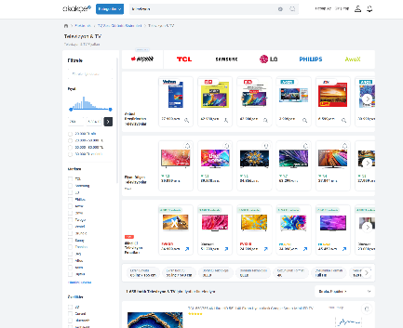 1. Arama kısmı başarıyla doldurulmalı. ![](index.php?/attachments/get/14) 2. Aranan metine ait ürünlerin listelendiği sayfa açılmalıdır. ![](index.php?/attachments/get/13) | 1. Sayfa yüklendikten sonra navbar arama kısmı doldurulur. 2. Enter tuşu ile input gönderilir. | 5/15/2025 8:07 PM | Functional

